상품제안서
고려은단 비타민 C 1000 120정 | 상품코드: S47966

 |  |  |  |  |  |  | 02-713-8555 | www.synergygift.co.kr
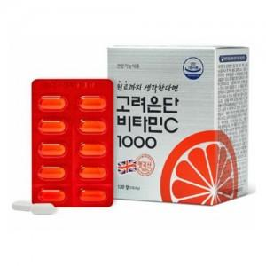

【상세/제작정보】 | <p style="text-align: center; " align="center">▶ 대한민국 1등 비타민 C 고려은단</p><p style="text-align: center; " align="center">&nbsp; &nbsp;- 인체에서 스스로 생성되지 않아 섭취를 통해 채워줘야하는</p><p style="text-align: center; " align="center">&nbsp; &nbsp; &nbsp;필수 영양소 비타민 C</p><p style="text-align: center; " align="center">&nbsp; &nbsp;- 세계 최대의 프리미엄 비타민C 원료공급회사 DSM사 원료&nbsp;</p><p style="text-align: center; " align="center">&nbsp; &nbsp; &nbsp;독점 공급계약 체결, 100% 영국산 비타민C 원료만을 사용</p><p style="text-align: center; " align="center">&nbsp; &nbsp;- 유럽산 옥수수에서 추출한 비타민C 원료를 까다로운 제조&nbsp;</p><p style="text-align: center; " align="center">&nbsp; &nbsp; &nbsp;과정으로 만들어 더욱 높은 안정성을 확보</p><p style="text-align: center; " align="center">&nbsp; &nbsp;- 결합조직 형성과 기능 유지, 철의 흡수, 항산화 작용으로</p><p style="text-align: center; " align="center">&nbsp; &nbsp; &nbsp;유해산소로부터 세포를 보호하는데 필요</p><p style="text-align: center; " align="center">&nbsp; &nbsp;- 빛과 습기에 약한 비타민 C를 보호하기 위해 PTP로 개별</p><p style="text-align: center; " align="center">&nbsp; &nbsp; &nbsp;포장한 후 은지 봉투로 한번 더 포장하여 안정성을 높임​&nbsp;</p>

【인쇄/포장옵션】 | 스티커 / 포장불가능

【공급단가】 | 수량 | 50~ | 100~ | 500~ | 1,000~ | 2,000~
*VAT별도 | 단가 | 13,000원 | 12,300원 | 11,700원 | 11,400원 | 11,200원

【상품 URL】 | https://www.synergygift.co.kr:443/src/goods_detail.php?gdno=47966

